НЕПРОМОКАЙКИ АКЦИЯ с 01.03.16
АКЦИЯ с 1.08.16 | название | пол | цвет | артикул | размер-ный ряд | ткань | описание | цена розница /опт АКЦИЯ С 1.08.16
Cклад завязан на магазин: заказы оформляются клиентами с витрины постоянно и, соответственно, сток меняется с каждым оформленным заказом, поэтому понимать актуальные остатки можно только on-line на сайте нашего интернет-магазина "РИТТА ШОП" www.ritta-shop.ru, нажав на интересующую Вас модель. Внизу справа будет окошко, позволяющее выбрать все имеющиеся в наличии размеры данной модели. Если какой-то размер не доступен в списке, значит он отсутствует на складе. Под каждым артикулом есть пометка, если он снят с производства. В этом случае его стоки пополняться не будут и в наличии только те размеры, которые присутствуют на витрине и доступны для заказа. По всем остальным артикулам стоки пополняются.
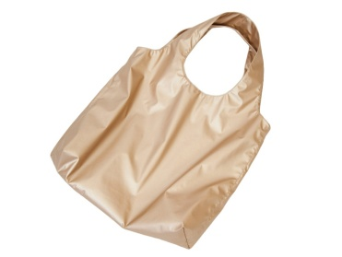 | УНИВЕРСАЛЬНАЯ НЕПРОМОКАЕМАЯ ДВУХСТОРОННЯЯ СУМКА "ШОППЕР" | жен-ская | золото | np-bag-gold | В40см х Ш47см х Г10см | Непромокаемая мембранная ткань с полиуретановым покрытием на трикотажной основе. 100% ПЭ |  | 395.00р.
 | УНИВЕРСАЛЬНЫЙ НЕПРОМОКАЕМЫЙ ДЕТСКИЙ РЮКЗАК | унисекс | изумруд | np-rukz-izum | В37см; Диаметр 26см ; Длина ручки 45см |  | Универсальный непромокаемый детский рюкзак унисекс из непромокаемой мембранной ткани с полиуретановым покрытием на трикотажной основе. Прекрасно подойдет как для мальчиков, так и для девочек. Гармонично сочетается с одеждой любого стиля. Затягивается на шелковый шнур со стопором. Комфортно носить как на плече, так и на предплечье. Удобный, прочный и очень легкий спутник Вашего ребенка в любой ситуации. Благодаря непромокаемой поверхности содержимое рюкзака всегда останется сухим в ненастную погоду. За рюкзачком легко ухаживать - просто протереть его влажной губкой. Размеры: Высота 37см. Длина ручки 45см. Диаметр дна 26см. | 495.00р.
 |  |  | фиолет | np-rukz-fiol |  |  |  | 495.00р.
 |  |  | фуксия | np-rukz-fuk |  |  |  | 495.00р.
 |  |  | золото | np-rukz-gold |  |  |  | 495.00р.
 |  |  | хаки | np-rukz-haki |  |  |  | 495.00р.
 | НЕПРОМОКАЕМЫЙ ПОЛУКОМБИНЕЗОН-ДОЖДЕВИК ДЕТСКИЙ | унисекс | синий | nppolukblue | 86, 92, 98, 104, 110, 116, 122, 128 |  | Непромокаемый полукомбинезон - дождевик на регулируемых по длине лямках создан специально для ненастной погоды. По низу штанин вшита резинка, притягивающая штанину к обуви, защищая от попадания влаги. На штанинах расположены световые отражатели, обеспечивающие безопасность Вашего ребенка. Данный полукомбинезон является бесподкладочным - удобный и легкий - он не стесняет движения ребенка, обеспечивая максимальный комфорт. В нем ваш малыш будет надежно защищен от грязи и воды. | 945.00р.

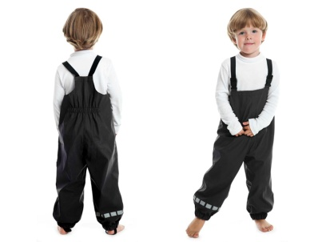 | НЕПРОМОКАЕМЫЙ ПОЛУКОМБИНЕЗОН-ДОЖДЕВИК ДЕТСКИЙ | унисекс | черный | nppolukblack | 86 |  | Непромокаемый полукомбинезон - дождевик на регулируемых по длине лямках создан специально для ненастной погоды. По низу штанин вшита резинка, притягивающая штанину к обуви, защищая от попадания влаги. На штанинах расположены световые отражатели, обеспечивающие безопасность Вашего ребенка. Данный полукомбинезон является бесподкладочным - удобный и легкий - он не стесняет движения ребенка, обеспечивая максимальный комфорт. В нем ваш малыш будет надежно защищен от грязи и воды. | 755.00р.
 |  |  |  |  | 92, 98, 104, 110, 116, 122, 128 |  |  | 795.00р.
 |  |  | изумруд | nppolukizum | 86
 |  |  |  |  | 92, 98, 104, 110, 116, 122, 128 |  |  | 815.00р.
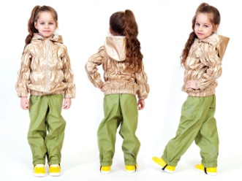 | НЕПРОМОКАЕМЫЙ КОСТЮМ-ДОЖДЕВИК ДЕТСКИЙ "ЗОЛОТОЙ ДОЖДЬ" | для девочки | золото | np-goldrain | 86 |  | Непромокаемый нарядный и стильный детский комплект-дождевик - куртка и полукомбинезон - создан специально для прогулок юной модницы в ненастную погоду. Золотого цвета курточка с капюшоном изготовлена с горизонтальной стежкой резинками, что позволяет ей более плотно прилегать к фигуре ребенка, создавая модный и красивый силуэт. Капюшон затягивается на кулиску со стопорами, что позволяет его при необходимости плотно притягивать к голове ребенка. Низ куртки собран на резинку, препятствуя тем самым задуванию ветра под одежду. Куртка застегивается спереди на молнию. Полукомбинезон с накладными карманами на регулируемых по длине лямках. По низу штанин вшита резинка, притягивающая штанину к обуви, защищая от попадания влаги. На штанинах световые отражатели, обеспечивающие безопасность Вашего ребенка. Данный костюм является бесподкладочным. В этом костюме ваша юная модница будет выглядеть стильно и при этом будет надежно защищена от грязи и воды. Удобный и легкий - он не стесняет движения ребенка, обеспечивая максимальный комфорт. | 1,645.00р.
 |  |  |  |  | 92, 98, 104, 110, 116, 122, 128 |  |  | 1,695.00р.
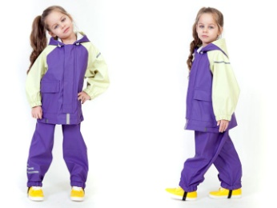 | НЕПРОМОКАЕМЫЙ КОСТЮМ ДЕТСКИЙ | для девочки | Фиолет-фисташка | np-fiol-fist | 86 |  | Двухцветный нарядный непромокаемый комплект-дождевик - куртка и полукомбинезон - создан специально для ненастной погоды. Курточка с накладными карманами с клапанами. Капюшон на кулиске, что позволяет его плотно притягивать при необходимости. Куртка застегивается спереди на молнию с защитной планкой, предохраняющей от попадания влаги. Полукомбинезон на регулируемых по длине лямках. По низу штанин вшита резинка, притягивающая штанину к обуви, защищая от попадания влаги. На рукавах, капюшоне и штанинах световые отражатели, обеспечивающие безопасность Вашего ребенка. Данный костюм является бесподкладочным. В этом костюме ваш малыш будет надежно защищен от грязи и воды. Удобный и легкий - он не стесняет движения ребенка, обеспечивая максимальный комфорт. | 1,645.00р.
 |  |  |  |  | 92, 98, 104, 110, 116, 122, 128 |  |  | 1,695.00р.
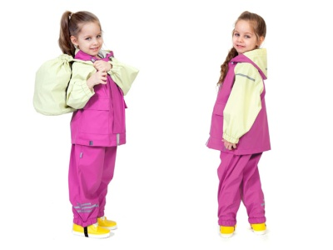 | НЕПРОМОКАЕМЫЙ КОСТЮМ ДЕТСКИЙ | для девочки | фуксия-фисташка | np-fuk-fist | 86 |  |  | 1,645.00р.
 |  |  |  |  | 92, 98, 104, 110, 116, 122, 128 |  |  | 1,695.00р.
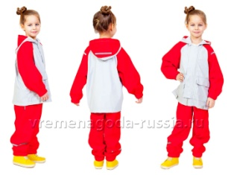 | НЕПРОМОКАЕМЫЙ КОСТЮМ ДЕТСКИЙ | унисекс | красный-серый | np-red-grey | 86 |  |  | 1,695.00р.
 |  |  |  |  | 92, 98, 104, 110, 116, 122, 128 |  |  | 1,745.00р.
 | НЕПРОМОКАЕМЫЙ КОСТЮМ ДЕТСКИЙ | унисекс | синий-красный | np-grey-blue | 86 |  |  | 1,695.00р.
 |  |  |  |  | 92, 98, 104, 110, 116, 122, 128 |  |  | 1,745.00р.
 | НЕПРОМОКАЕМЫЙ КОСТЮМ ДЕТСКИЙ | унисекс | синий-красный | np-blue-red | 86 |  |  | 1,695.00р.
 |  |  |  |  | 92, 98, 104, 110, 116, 122, 128 |  |  | 1,745.00р.
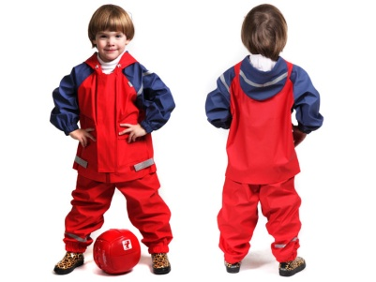 | НЕПРОМОКАЕМЫЙ КОСТЮМ ДЕТСКИЙ (506). | унисекс | красный-синий 56 | np56506 | 128 |  |  | 1,695.00р.
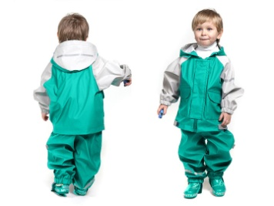 | НЕПРОМОКАЕМЫЙ КОСТЮМ ДЕТСКИЙ | унисекс | изумруд с серым | np-izum-grey | 86 |  |  | 1,645.00р.
 |  |  |  |  | 92, 98, 104, 110, 116, 122, 128 |  |  | 1,695.00р.
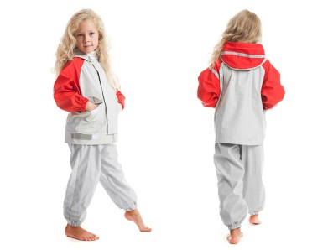 | НЕПРОМОКАЕМЫЙ КОСТЮМ ДЕТСКИЙ (506). | унисекс | серый-красный 45 | np45506 | 86 |  |  | 1,645.00р.
 |  |  |  |  | 92, 98, 104, 110, 116, 122, 128 |  |  | 1,695.00р.
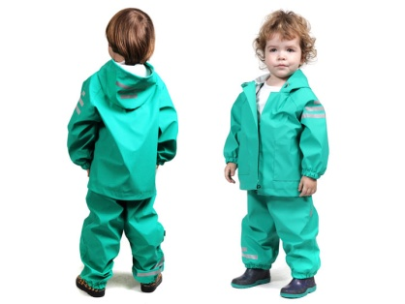 | НЕПРОМОКАЕМЫЙ КОСТЮМ-ДОЖДЕВИК ДЕТСКИЙ (500). | унисекс | изумруд | np01500 | 104, 116, 122, 128 |  | Непромокаемый комплект-дождевик - куртка и полукомбинезон - создан специально для ненастной погоды. Курточка с накладными карманами. Капюшон и низ куртки на кулиске, что позволяет их плотно притягивать при необходимости. Куртка застегивается спереди на кнопки. Полукомбинезон на регулируемых по длине лямках. По низу штанин вшита резинка, притягивающая штанину к обуви, защищая от попадания влаги. На рукавах, капюшоне и штанинах световые отражатели, обеспечивающие безопасность Вашего ребенка. Данный костюм является бесподкладочным. В этом костюме ваш малыш будет надежно защищен от грязи и воды. Удобный и легкий - он не стесняет движения ребенка, обеспечивая максимальный комфорт. | 1,050.00р.
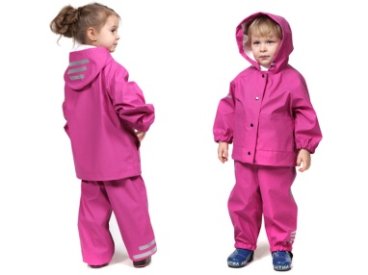 | НЕПРОМОКАЕМЫЙ КОСТЮМ-ДОЖДЕВИК ДЕТСКИЙ (500). | для девочки | фуксия | np02500 | 92, 98, 104, 110, 116, 122, 128
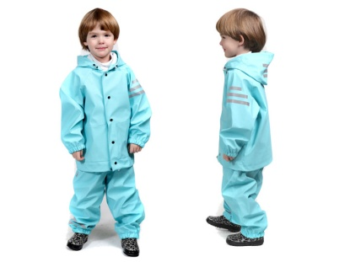 | НЕПРОМОКАЕМЫЙ КОСТЮМ-ДОЖДЕВИК ДЕТСКИЙ (500). | унисекс | бирюза | np03500 | 86, 92, 98, 104, 110, 116, 122, 128
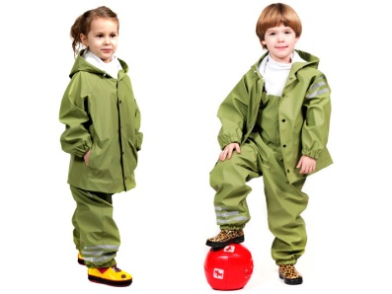 | НЕПРОМОКАЕМЫЙ КОСТЮМ-ДОЖДЕВИК ДЕТСКИЙ (500). |  | хаки | np08500 | 86, 92, 98, 104, 110, 116, 122, 128
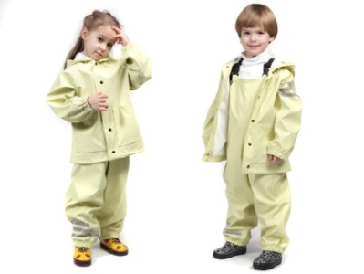 | НЕПРОМОКАЕМЫЙ КОСТЮМ-ДОЖДЕВИК ДЕТСКИЙ (500). |  | фисташка | np07500 | 80, 86, 92, 98, 104, 110, 116, 122, 128
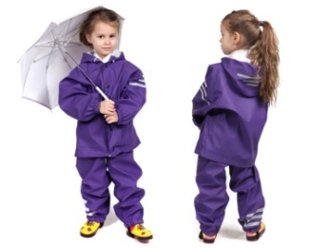 | НЕПРОМОКАЕМЫЙ КОСТЮМ-ДОЖДЕВИК ДЕТСКИЙ (500). |  | фиолет | np09500 | 86, 92, 98, 116, 122, 128
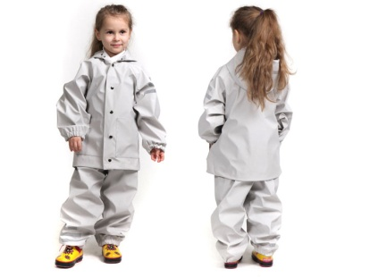 | НЕПРОМОКАЕМЫЙ КОСТЮМ-ДОЖДЕВИК ДЕТСКИЙ (500). |  | серый | np04500 | 86, 92, 98, 104, 110, 116, 122, 128
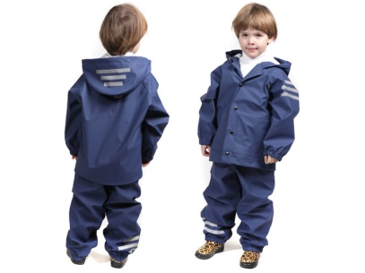 | НЕПРОМОКАЕМЫЙ КОСТЮМ-ДОЖДЕВИК ДЕТСКИЙ (500). |  | синий | np06500 | 86, 104, 110, 122, 128
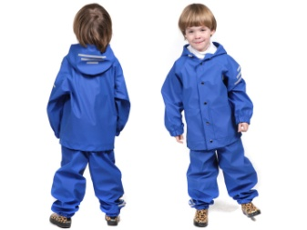 | НЕПРОМОКАЕМЫЙ КОСТЮМ-ДОЖДЕВИК ДЕТСКИЙ (500). |  | васильковый | np11500 | 86, 92, 104, 110, 116, 122
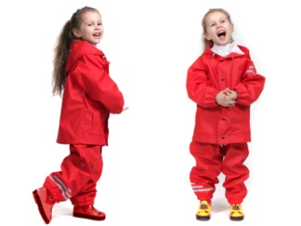 | НЕПРОМОКАЕМЫЙ КОСТЮМ-ДОЖДЕВИК ДЕТСКИЙ (500). | для девочки | красный | np05500 | 86, 104, 110, 116, 122
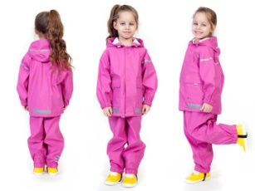 | НЕПРОМОКАЕМЫЙ КОСТЮМ-ДОЖДЕВИК ДЕТСКИЙ на липучках | унисекс | фуксия | np-lip-fuk | 98, 104, 110, 122, 128 |  | Непромокаемый комплект-дождевик - куртка и полукомбинезон - создан специально для ненастной погоды. Курточка с накладными карманами. Капюшон и низ куртки на кулиске, что позволяет их плотно притягивать при необходимости. Куртка застегивается спереди на кнопки. Полукомбинезон на регулируемых по длине лямках. По низу штанин вшита резинка, притягивающая штанину к обуви, защищая от попадания влаги. На рукавах, капюшоне и штанинах световые отражатели, обеспечивающие безопасность Вашего ребенка. Данный костюм является бесподкладочным. В этом костюме ваш малыш будет надежно защищен от грязи и воды. Удобный и легкий - он не стесняет движения ребенка, обеспечивая максимальный комфорт. | 1,100.00р.
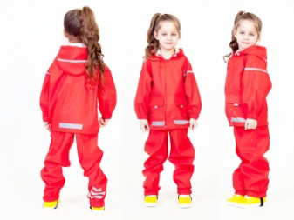 | НЕПРОМОКАЕМЫЙ КОСТЮМ-ДОЖДЕВИК ДЕТСКИЙ на липучках | унисекс | красный | np-lip-red | 86, 92, 98, 104, 110, 116, 122, 128
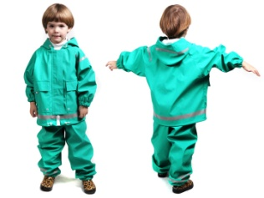 | НЕПРОМОКАЕМЫЙ КОСТЮМ-ДОЖДЕВИК ДЕТСКИЙ (501). | унисекс | изумруд | np01501 | 86, 92, 98 |  | Непромокаемый комплект-дождевик - куртка и полукомбинезон - создан специально для ненастной погоды. Курточка с накладными карманами с клапанами. Капюшон и низ куртки на кулиске, что позволяет их плотно притягивать при необходимости. Куртка застегивается спереди на молнию с защитной планкой, предохраняющей от попадания влаги. Полукомбинезон на регулируемых по длине лямках. По низу штанин вшита резинка, притягивающая штанину к обуви, защищая от попадания влаги. На рукавах, капюшоне и штанинах световые отражатели, обеспечивающие безопасность Вашего ребенка. Данный костюм является бесподкладочным. В этом костюме ваш малыш будет надежно защищен от грязи и воды. Удобный и легкий - он не стесняет движения ребенка, обеспечивая максимальный комфорт. | 1,400.00р.
 |  |  |  |  | 104, 110, 116, 122, 128 |  |  | 1,400.00р.
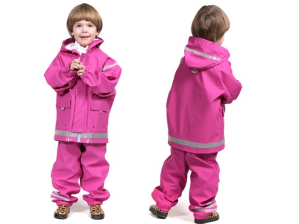 | НЕПРОМОКАЕМЫЙ КОСТЮМ ДЕТСКИЙ (501). |  | фуксия | np01501 | 86, 92, 98 |  |  | 1,400.00р.
 |  |  |  |  | 104, 110, 116, 122, 128 |  |  | 1,400.00р.
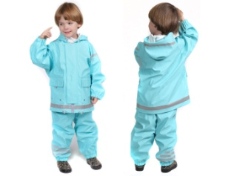 | НЕПРОМОКАЕМЫЙ КОСТЮМ ДЕТСКИЙ (501). |  | бирюза | np03501 | 110, 116, 122, 129 |  |  | 1,400.00р.
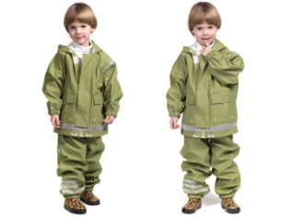 | НЕПРОМОКАЕМЫЙ КОСТЮМ ДЕТСКИЙ (501). |  | хаки | np08501 | 86, 92, 104, 110, 116, 122, 128 |  |  | 1,400.00р.
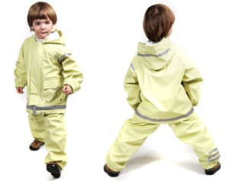 | НЕПРОМОКАЕМЫЙ КОСТЮМ ДЕТСКИЙ (501). |  | фисташка | np07501 | 86, 92, 98, 104, 110, 116, 122, 128 |  |  | 1,400.00р.
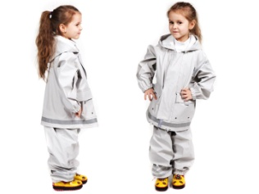 | НЕПРОМОКАЕМЫЙ КОСТЮМ ДЕТСКИЙ (501new). |  | серый | np04501 | 86,92,98,104,110,116,122,128 |  |  | 1,590.00р.
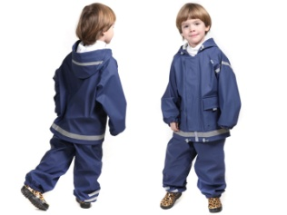 | НЕПРОМОКАЕМЫЙ КОСТЮМ ДЕТСКИЙ (501new). |  | синий | np06501 | 86,92,98,104,110,116,122,128 |  |  | 1,590.00р.
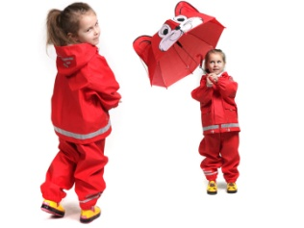 | НЕПРОМОКАЕМЫЙ КОСТЮМ ДЕТСКИЙ (501new). | для девочки | красный | np05501 | 86,92,98,104,110,116,122,128 |  |  | 1,590.00р.
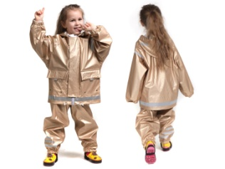 | НЕПРОМОКАЕМЫЙ КОСТЮМ-ДОЖДЕВИК ДЕТСКИЙ (501). |  | золото | np10501 | 86, 92, 98, 104, 110 |  |  | 1,400.00р.
 |  |  |  |  | 116, 122, 128 |  |  | 1,400.00р.
 |  |  |  |  |  |  | ! рекомендуемое время нахождения ребенка в непромокаемой одежде – не более 1, 5 часов. !! непромокаемая одежда «Свобода от Погоды!» не гарантирует абсолютной сухости Вашему ребенку при условии частичного или полного погружения деталей непромокаемой одежды в жидкость более, чем на 5 минут. !!! швы непромокаемой одежды «Свобода от Погоды!» специально сделаны непроклеенными, обеспечивая дополнительный воздухообмен, столь необходимый при нахождении ребенка в прорезиненной одежде.

